RELATÓRIO FOTOGRÁFICO
Checklist de Conclusão de Manutenção Corretiva - Infraestrutura da EFC
Rev.: 00 - 15/12/2023 - Classificação: Uso Interno - Pág. 1 de 1

Diretoria Emitente: Corredor Norte Responsável Técnico: Ubiratan Melo, Mat: 01483962, Gerência de Infraestrutura, Força e Energia Público Alvo: Contratada, Técnicos, Fiscais de Contrato e Inspetores da Infraestrutura Necessidade de Treinamento: ( )SIM ( x )NÃO Tarefa Pioritária: ( X )SIM ( )NÃO
ATENÇÃO !
 |  | Este documento deve ser preferencialmente elaborado pela Contratada ou pela Fiscalização e no encerramento técnico das ordens de manutenção corretivas de infraestrutura é recomendado conter este anexo que será considerado validado pelo Inspetor.

 |  |  | Check List de Conclusão de Manutenção Preventiva - Infraestrutura

 |  |  |  | Este documento tem como objetivo certificar a capacidade do item manutenido para desempenhar sua função requerida.

 | Dados de Planejamento

 | Ordem de Manutenção (OM) |  |  |  |  | Os dados de localização do ativo, geometria, datas e escopos devem ser consultados no SAP a partir do Nº da OM. |  |  | Data de Conclusão
 | 202602513454 |  |  |  |  |  |  |  | 31.08.2026

 | Escopos da Manutenção Corretiva
 | Certifique os dados abaixo para encerramento técnico da OM:
 |  |  |  |  |  |  | * Itens obrigatórios: | OK
 | Validação sob aspecto de confiabilidade do ativo
 |  | 1 |  | * Todas as atividades listadas na OM foram executadas;

 | Comentários:
 | PLANO MANUTENCAO EM CORTE 1E0771620

 |  |  |  |  | Informe sobre situação de riscos, pendências ou melhorias. Em caso de pendências ou riscos deve ser aberto NM para tratamento.

 | Registro fotográfico:
Clique aqui para Inserir Imagem
Clique aqui para Inserir Imagem
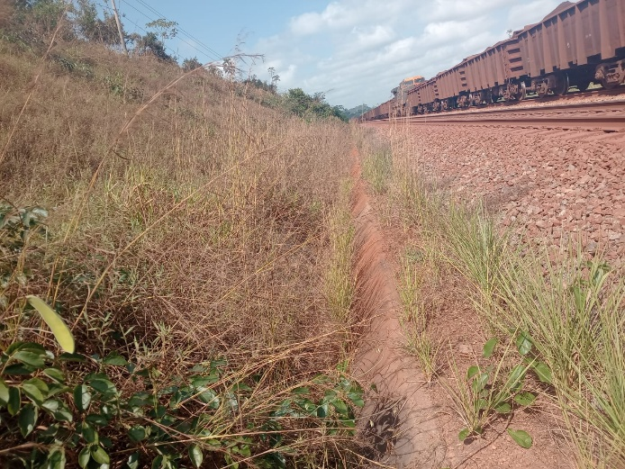
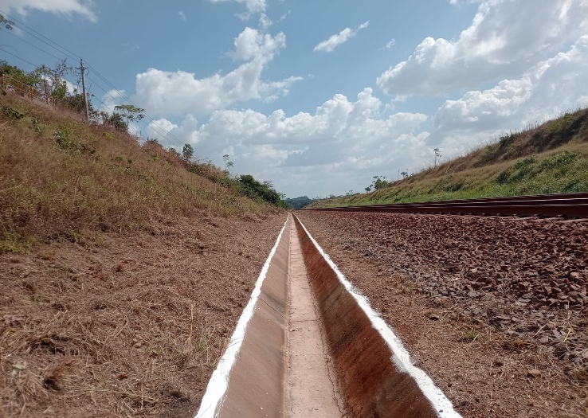

Antes
Depois
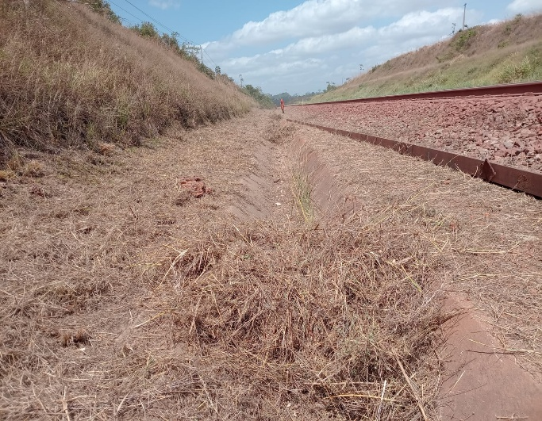
Clique aqui para Inserir Imagem
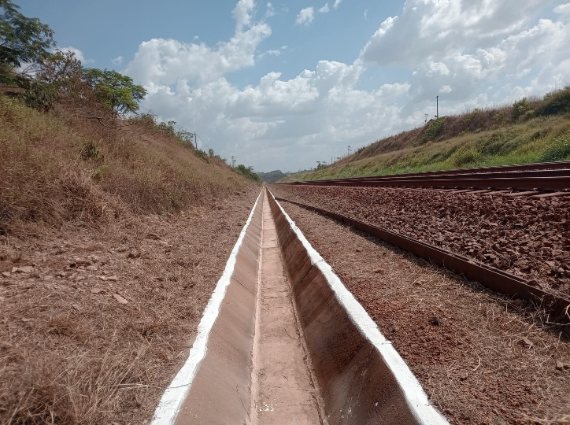
Clique aqui para Inserir Imagem

Antes
Depois

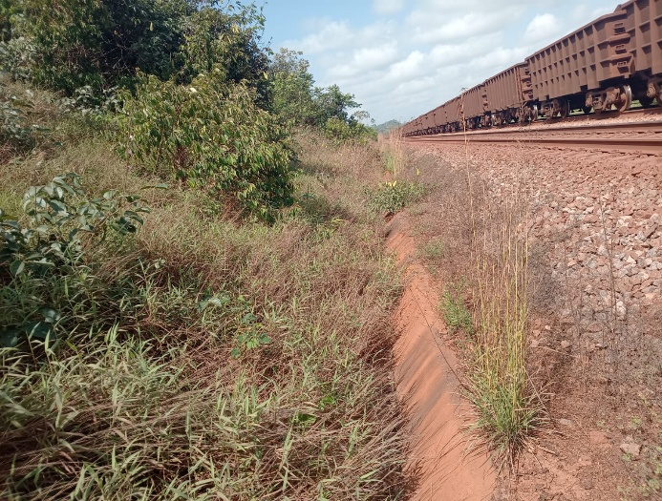
Clique aqui para Inserir Imagem
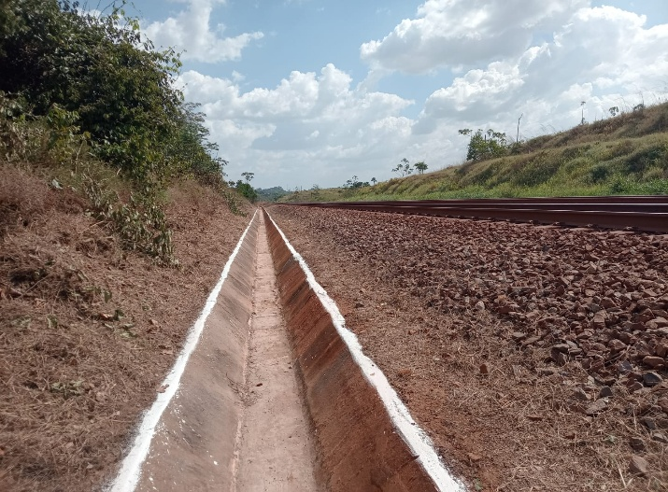
Clique aqui para Inserir Imagem

Antes
Depois
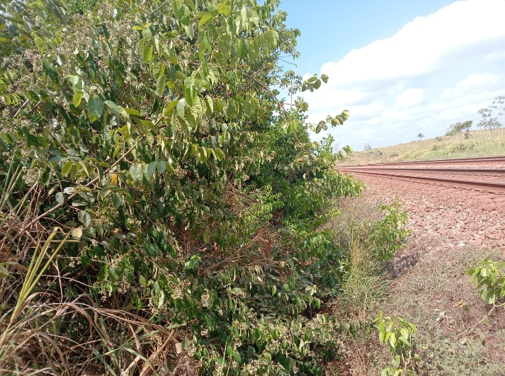
Clique aqui para Inserir Imagem
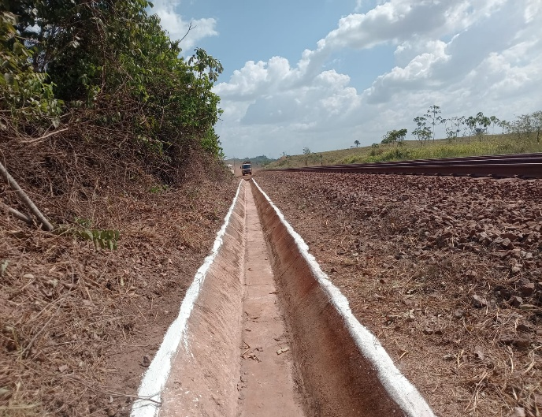
Clique aqui para Inserir Imagem

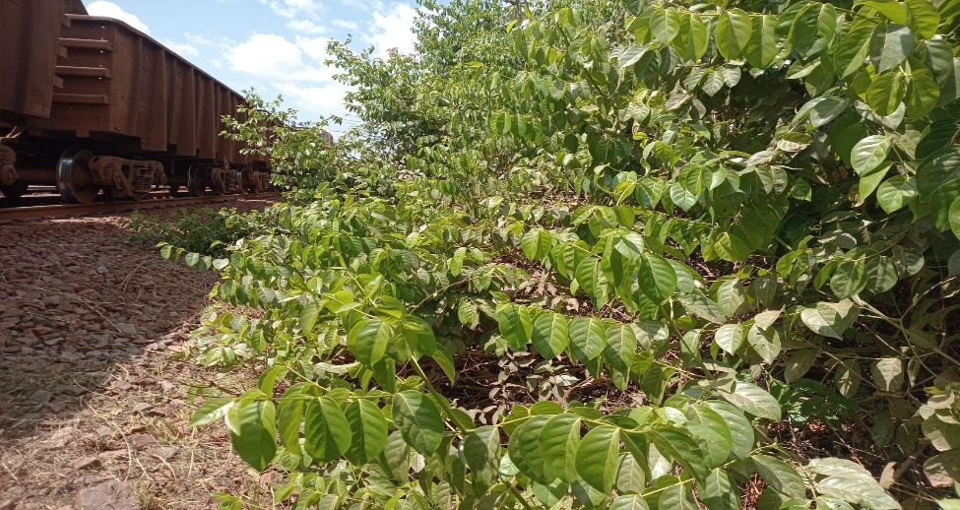
Clique aqui para Inserir Imagem
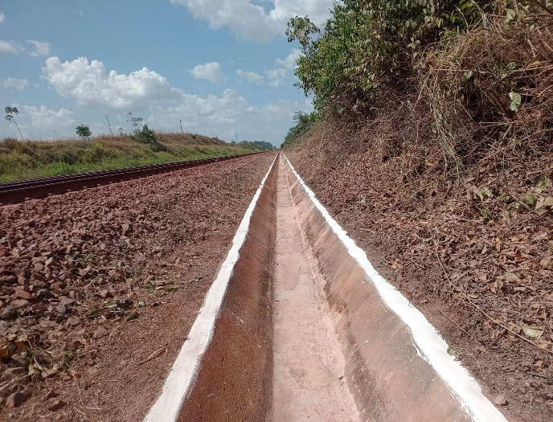
Clique aqui para Inserir Imagem

Clique aqui para Inserir Imagem
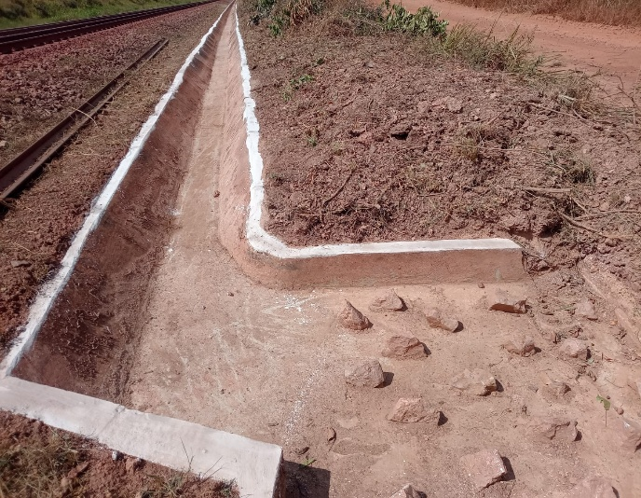
Clique aqui para Inserir Imagem

Clique aqui para Inserir Imagem
Clique aqui para Inserir Imagem

Clique aqui para Inserir Imagem
Clique aqui para Inserir Imagem

